Ponuka
Príloha č. 2 - Ponuka v zákazke „Výzva č. 78 - Atypický nábytok na mieru“

Obchodné meno uchádzača:
Sídlo uchádzača:
Štatutárny zástupca:
IČO:
IČ DPH:
Tel. číslo:
Platca/Neplatca DPH: |  | Som platcom DPH

Čestné vyhlásenia podľa zákona o verejnom obstarávaní
Predložením tejto ponuky prehlasujem, že spĺňam požiadavky na predmet zákazky tak, ako sú uvedené vo výzve na predloženie ponuky a jej prílohách.
Predložením tejto ponuky prehlasujem, že som sa oboznámil so znením čestného vyhlásenia uvedeným v hárku "Osobné postavenie" tohto dokumentu a potvrdzujem všetky tam uvedené skutočnosti.
Predložením tejto ponuky čestne vyhlasujem, že som sa oboznámil so znením čestného vyhlásenia uvedeným v hárku "Koneční užívatelia výhod" tohto dokumentu a potvrdzujem všetky tam uvedené skutočnosti.
Predložením tejto ponuky čestne vyhlasujem, že som sa oboznámil so znením čestného vyhlásenia uvedeným v hárku "Medzinárodné sankcie" tohto dokumentu a potvrdzujem všetky tam uvedené skutočnosti.
Predložením tejto ponuky čestne vyhlasujem, že nemám uložený zákaz účasti vo verejnom obstarávaní potvrdený konečným rozhodnutím v Slovenskej republike a v štáte sídla, miesta podnikania alebo obvyklého pobytu.
Predložením tejto ponuky čestne vyhlasujem, že postupujem v súlade s etickým kódexom uchádzača vydaným Úradom pre verejné obstarávanie: https://www.uvo.gov.sk/zaujemca-uchadzac/eticky-kodex-zaujemcu-uchadzaca

PRED VÝROBOU VŠETKÝCH ZOBRAZENÝCH POLOŽIEK JE NUTNÉ ÚSPEŠNÝM UCHÁDZAČOM ZAMERAŤ VŠETKY ROZMERY PRIAMO NA STAVBE. DISPROPORCIE OPROTI PROJEKTOVEJ (VÝKRESOVEJ) DOKUMENTÁCII A VÝBER FINÁLNEHO ODTIENU LÁTKY ZO VZORKOVNÍKA NA SVETLE JE NUTNÉ KONZULTOVAŤ S ARCHITEKTOM V MIESTE PLNENIA.

Kritérium č. 1: |  | Cena celkom v eurách s DPH
Schématický obrázok | Označenie položky v prílohe č. 1A, názov položky, číslo a názov miestnosti | Počet kusov | Suma v EUR bez DPH | Výška DPH | Suma v EUR s DPH na všetky kusy | Pristor pre doplnenie názvu ponúkaného tovaru alebo materiálu prípadne linku na web dodávateľa prípade, že ho chce s ponukou predloiť
 | S03 Úložný priestor - FRONT OFFICE 1.01 FRONT OFFICE | 1 | 0 | 0 | 0
 | M08 KONŠTRUKČNÝ MATERIÁL - FRONT OFFICE pre položku S03 Perforovaná akustická drevená doska + HPL ALU 1.01 FRONT OFFICE | 1 | 0 | 0 | 0
 | S04 Úložný priestor - KANCELÁRIA RIADITEĽA 1.02 KANCELÁRIA RIADITEĽA | 1 | 0 | 0 | 0
 | M08 KONŠTRUKČNÝ MATERIÁL - KANCELÁRIA RIADITEĽA pre položku S04 Perforovaná akustická drevená doska + HPL ALU 1.02 KANCELÁRIA RIADITEĽA | 1 | 0 | 0 | 0
 | S07 Čalúnená lavica pre verejnosť *Príručný stolík osadený k čalúnenej lavici predstavuje položku S12. 1.01 FRONT OFFICE | 4 | 0 | 0 | 0
 | S08 Pracovný stôl atyp 1300 x 700 x 730 mm 1.02 KANCELÁRIA RIADITEĽA | 1 | 0 | 0 | 0
 | S09 Nerezová zásuvka 1.01 FRONT OFFICE | 6 | 0 | 0 | 0
 | S09 Skrinka pod kávovarom a výdajníkom vody - výdajník vody, sódobar, chladenia, CO2 bomba sú súčasoťu separátnej položky - viď položka X09 *súčasťou NIE JE kávovar (bude separátne dodaný verejným obstarávateľom). 1.01 FRONT OFFICE | 1 | 0 | 0 | 0
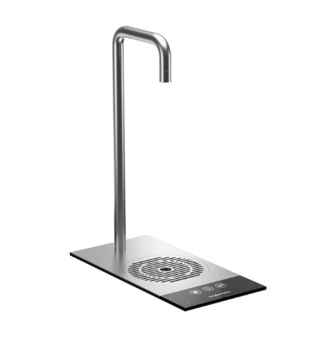 | X09 Výdajník vody / pitná fontánka pre verejnosť, chladiaca jednotka /sódobar, CO2 flaša -položky sa požadujú ako jeden funkčný celok, vrátane úvodnej odbornej montáže (inštalačného setu)tlakového zariadenia a všetkých súvisiach výdavkov pre riadne spustenie do prevádzky. 1.01 FRONT OFFICE | 1 | 0 | 0 | 0
 | Pravidelná servisná výmena CO2 flaše, výkon odbornou osobu, vrátane všetkých súvisiach výdavkov a dopravy počas trvania rámcovej dohody Uveďte cenu za 1 výmenu, verejný obstarávateľ predpokladá 12 výmen počas trvania rámcovej dohody, bude automaticky prepočítané na 12 výmen po doplnení jednotkovej ceny 1.01 FRONT OFFICE | 12 | 0 | 0 | 0
 | M07 KKONŠTRUKČNÝ MATERIÁL - FRONT OFFICE pre položku S11 Nerezový plech kartáčovaný požiadavka na materiál - pravá nerezová oceľ v plnom plechu (AISI 304) - náhrady nie sú prípustné - všetky imitačné povrchy (HPL, CPL, lamináty, fólie a iné vzhľadové náhrady sú vylúčené) 1.01 FRONT OFFICE | 1 | 0 | 0 | 0
 | M08 KONŠTRUKČNÝ MATERIÁL - KANCELÁRIA RIADITEĽA pre položku S04 Perforovaná akustická drevená doska + HPL ALU 1.01 FRONT OFFICE | 1 | 0 | 0 | 0
 | S12 Príručný stolík k lavici * presné zameranie viď výkres položky S07. 1.01 FRONT OFFICE | 4 | 0 | 0 | 0
Spolu |  |  |  |  | 0
Ponuková cena: |  | 0.00

Kritérium č. 2: |  | Lehota dodania čiastkových objednávok
Popis kritéria |  |  |  |  | Ponuka uchádzača
Lehota dodania čiastkových objednávok v kalendárnych dňoch |  |  |  |  | 42
Peňažný bonus na účely vyhodnotenia ponúk: |  |  |  |  | 0.00

Celková cena na účely hodnotenia ponúk: |  |  |  |  | 0.00

V ... |  | Dátum: |  | Podpis

